CCA
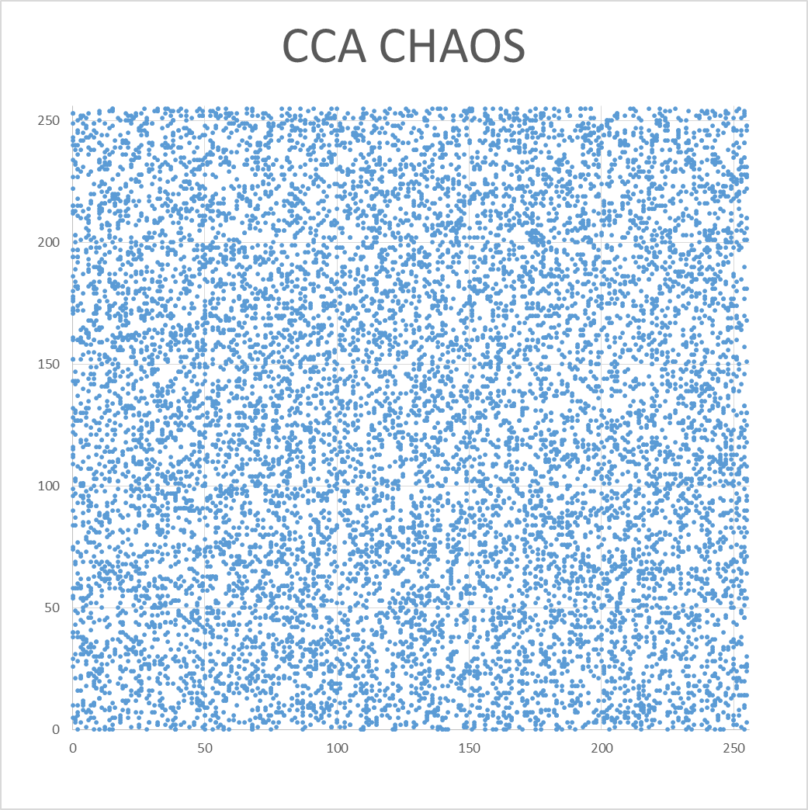
加密方法 | CCA_HOR | CCA_VER | CCA_DIA | SUM | AVG
org | 0.971872 | 0.984984 | 0.959273 | 2.916129 | 1.4580645
aes_ECB | 0.00039 | 0.008673 | 0.002481 | 0.011544 | 0.005772
aes_CBC | 0.000573 | 0.000688 | 0.002786 | 0.004047 | 0.0020235
chaos_ECB | 0.000841 | 0.002237 | 0.000202 | 0.00328 | 0.00164
chaos_CBC | 0.000172 | 0.002299 | 0.002173 | 0.004644 | 0.002322
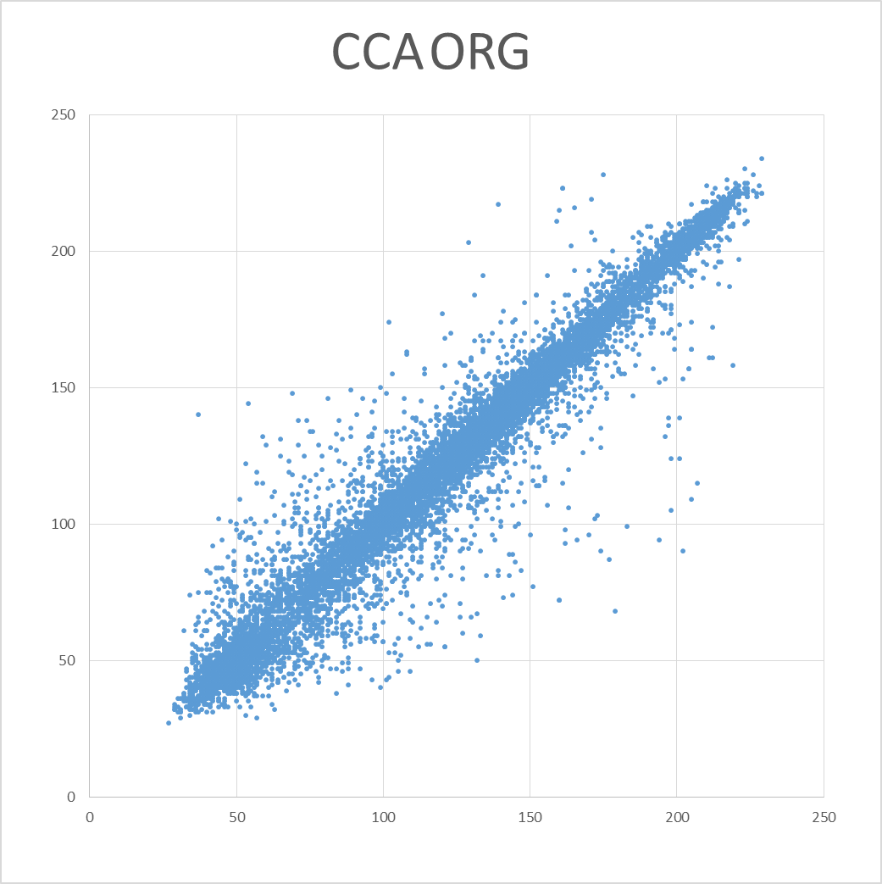
CCA

IE
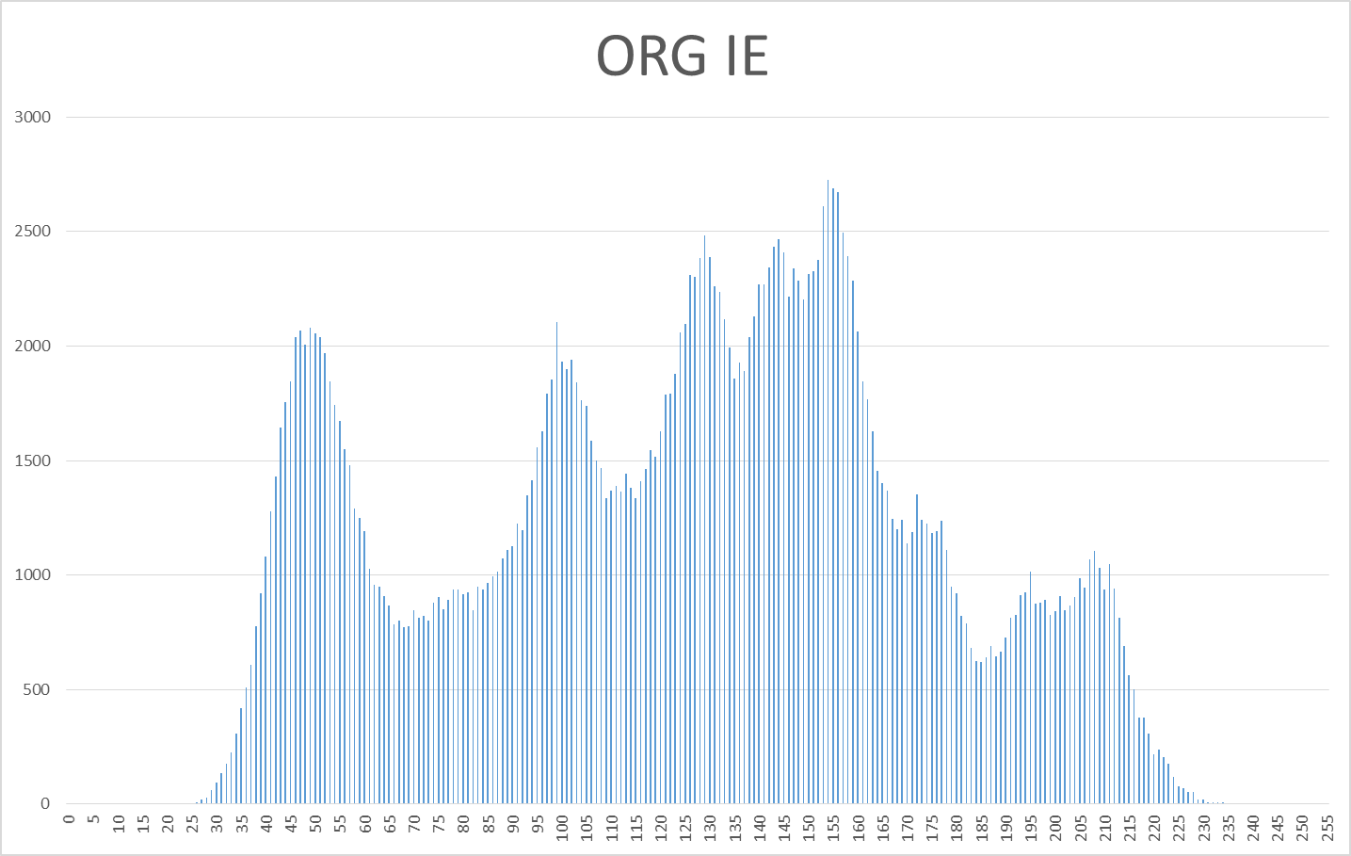
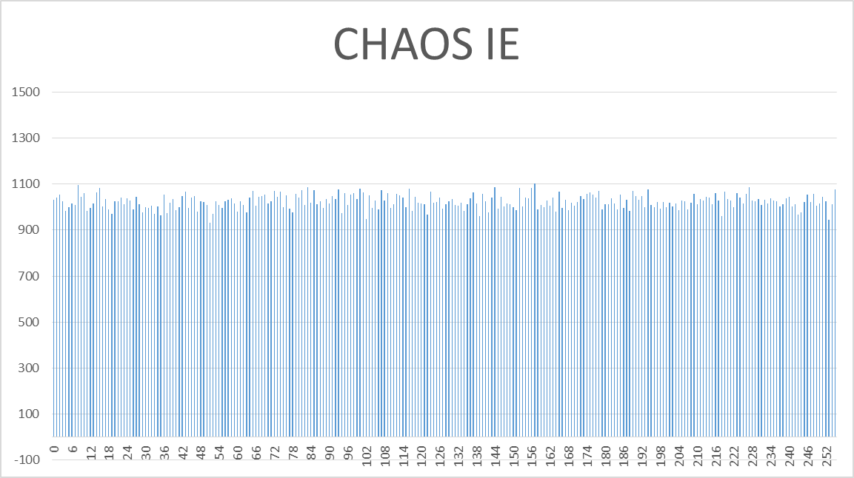
加密方法 | IE
org | 7.445556
aes_ECB | 7.999317
aes_CBC | 7.999409
chaos_ECB | 7.999419
chaos_CBC | 7.999379

